상품제안서
라피네 스프링 다이어리 25절/32절 | 상품코드: S48401

 |  |  |  |  |  |  | 02-713-8555 | www.synergygift.co.kr
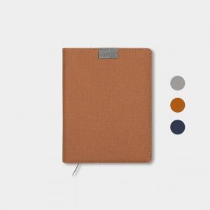

【상세/제작정보】

【인쇄/포장옵션】 | 불박, 금박, 은박 / 포장불가능

【공급단가】 | 수량 | 50~ | 100~ | 300~ | 1,000~ | 3,000~
*VAT별도 | 32절 | 7,540원 | 6,850원 | 6,170원 | 5,260원 | 4,900원
 | 25절 | 8,060원 | 7,360원 | 6,530원 | 5,800원 | 5,280원

【상품 URL】 | https://www.synergygift.co.kr:443/src/goods_detail.php?gdno=48401

